Planilha1
IMAGENS FAROL | TEMA | Qtd por unidades
 | SÃO PAULO 01
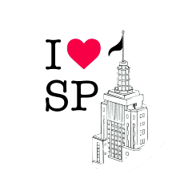 | SÃO PAULO 02
 | SÃO PAULO 03
 | SÃO PAULO 04
 | SÃO PAULO 05
 | SÃO PAULO 06
 | SÃO PAULO 07
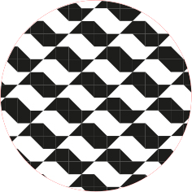 | SÃO PAULO 08
 | SÃO PAULO 09
 | SÃO PAULO 10
 | SÃO PAULO 11
 | SÃO PAULO 12
 | SÃO PAULO 13
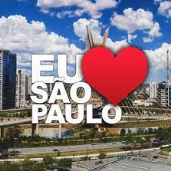 | SÃO PAULO 14
 | SÃO PAULO 15
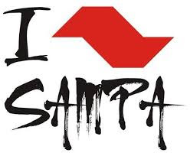 | SÃO PAULO 16
 | SÃO PAULO 17
São Paulo
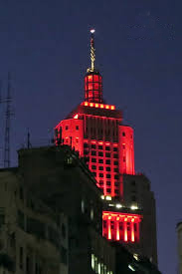 | SÃO PAULO 18
 | SÃO PAULO 19
 | SÃO PAULO 20
 | SÃO PAULO 21
 | SÃO PAULO 22
 | SÃO PAULO 23
 | SÃO PAULO 24
 | SÃO PAULO 25
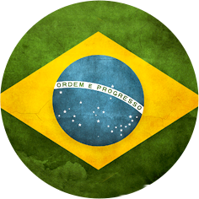 | SÃO PAULO 26
 | SÃO PAULO 27
 | SÃO PAULO 28
 | SÃO PAULO 29
 | SÃO PAULO 30
 | SÃO PAULO 31
 | SÃO PAULO 32
 | SÃO PAULO 33
 | SÃO PAULO 34
 | SÃO PAULO 35
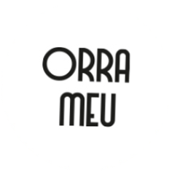 | SÃO PAULO 36
 | SÃO PAULO 37
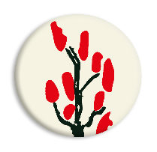 | SÃO PAULO 38
 | SÃO PAULO 39
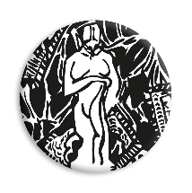 | SÃO PAULO 40
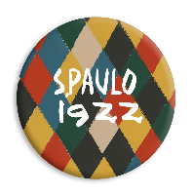 | SÃO PAULO 41
 | SÃO PAULO 42
 | SÃO PAULO 43
 | SÃO PAULO 44
 | SÃO PAULO 45
 | SÃO PAULO 46
 | SÃO PAULO 47
 | SÃO PAULO 48
 | SÃO PAULO 49
 | SÃO PAULO 50
 | SÃO PAULO 51
 | SÃO PAULO 52
 | SÃO PAULO 53
 | SÃO PAULO 54
 | SÃO PAULO 55
 | SÃO PAULO 56
 | SÃO PAULO 57
 | SÃO PAULO 58
 | SÃO PAULO 59
 | SÃO PAULO 60
 | SÃO PAULO 61
 | SÃO PAULO 62
 | SÃO PAULO 63
 | SÃO PAULO 64
 | SÃO PAULO 65
 | SÃO PAULO 66
 | SÃO PAULO 67
 | SÃO PAULO 68
 | SÃO PAULO 69
 | SÃO PAULO 70
 | SÃO PAULO 71
 | SÃO PAULO 72
 | SÃO PAULO 73
 | SÃO PAULO 74
 | SÃO PAULO 75
 | SÃO PAULO 76
 | SÃO PAULO 77
 | SÃO PAULO 78
 | SÃO PAULO 79
 | SÃO PAULO 80
 | SÃO PAULO 81
 | SÃO PAULO 82
 | SÃO PAULO 83
 | SÃO PAULO 84
 | SÃO PAULO 85
 | SÃO PAULO 86
 | SÃO PAULO 87
 | SÃO PAULO 88
 | SÃO PAULO 89
 | SÃO PAULO 90
 | SÃO PAULO 91
 | SÃO PAULO 92
 | SÃO PAULO 93
 | SÃO PAULO 94
 | SÃO PAULO 95
 | SÃO PAULO 96
 | SÃO PAULO 97
 | SÃO PAULO 98
 | SÃO PAULO 99
 | SÃO PAULO 100
 | SÃO PAULO 101
 | SÃO PAULO 102
 | SÃO PAULO 103
 | SÃO PAULO 104
 | SÃO PAULO 105
 | SÃO PAULO 106
 | SÃO PAULO 107
 | SÃO PAULO 108
 | SÃO PAULO 109
 | SÃO PAULO 110

TOTAL |  | 0

